Hoja1
 | # | W/Equipo | Radiant % | Convective %
HP Laser Jet P2015dn |  | 70 | 10 | 90
iMac Z0TK00000 A1418 21.5 in |  | 166 | 20 | 80
Telefono de linea |  | 1.5
Monitor Dell |  | 43 | 35 | 65
CPU (Fuente de poder) generico |  | 294 | 10 | 90
Agilent 34970A |  | 25
Regulador de Voltaje Steren 13.8V; 5A; 7A_max |  | 5
 |  | 604.5
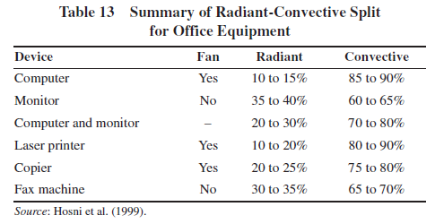
HP Laser Jet P2015dn | 325 W | Impresión Continua
https://support.hp.com/ie-en/document/c00763776 | 160 W | 1 impresión x min
 | 70 W | Idle
 | 7 W | Standby
 | 1 W | Apagado

iMac Z0TK00000 A1418 21.5 in | 166 W | Máx
https://support.apple.com/es-mx/HT201918 | 47 W | Inactiva

Telefono de linea generico | 1.5 W

Monitor Dell | 43 W | Máx
https://www.dell.com/downloads/la/pdf/dell_monitor_2209w_es.pdf | 38 W | Nominal
 | 2 W | Standby
 | 1 W | Apagado

CPU (Fuente de poder) generico | 294 W
 | 50 W | Standby

Agilent 34970A | 25 W | Máx
http://literature.cdn.keysight.com/litweb/pdf/5965-5290ESE.pdf | 12 W | Nominal

Regulador de Voltaje Steren 13.8V; 5A; 7A_max | 5 W
https://www.steren.com.mx/regulador-de-voltaje-2000-w-con-indicador-de-estado.html?gclid=Cj0KCQjwitPnBRCQARIsAA5n84m4km3ByHU13s0ZONHW1J2vTsSqxFdUBCgkwGKDdhVBHMoapuY_wrMaAqjREALw_wcB

